Folha1
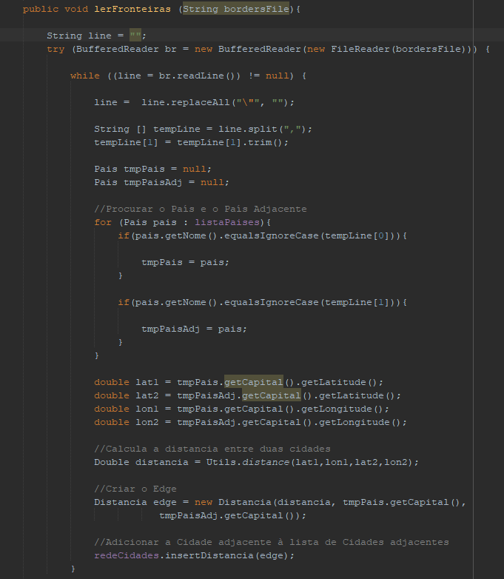
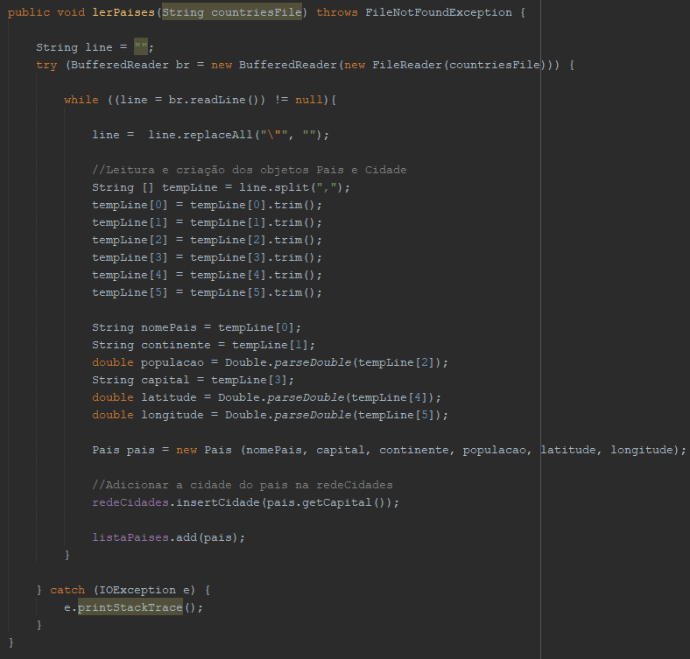
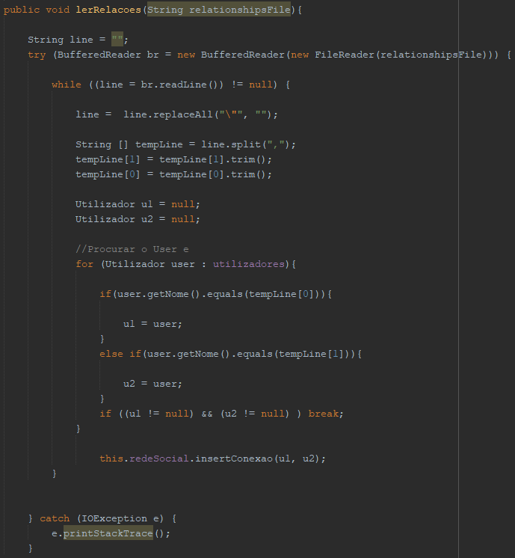
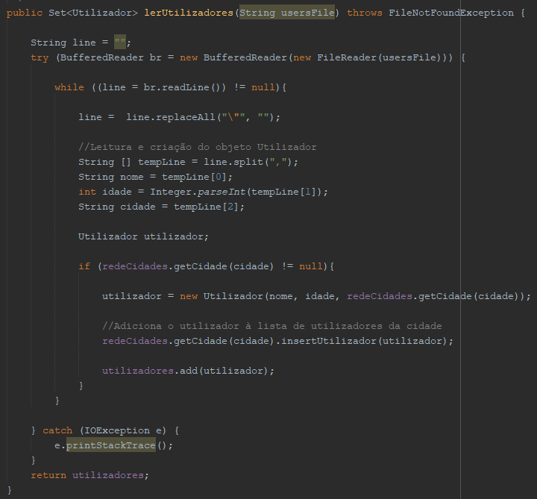

O(1) |  | O(1) |  | O(1) |  | O(1)
O(1) |  | O(1) |  | O(1) |  | O(1)

O(N) |  | O(N) |  | O(N)
O(1) |  |  |  |  |  | O(N)
 |  | O(1) |  | O(1) |  | O(1)
O(1)
O(1) |  |  |  | O(1)
 |  | O(1) |  | O(1)
O(1) |  | O(1) |  | O(1) |  | O(1)
O(1) |  | O(1) |  |  |  | O(1)
 |  | O(1) |  | O(1) |  | O(1)
O(N) |  | O(1) |  | O(1) |  | O(1)
O(1) |  | O(1)
 |  | O(1) |  |  |  | O(1)
O(1) |  |  |  | O(N)
 |  | O(1)
O(1) |  | O(1) |  | O(1) |  | O(1)
 |  | O(1) |  |  |  | O(1)
O(1) |  | O(1) |  | O(1)
 |  | O(1)
 |  | O(1) |  | O(1) |  | O(1)
O(1)
O(1) |  | O(1) |  | O(1)
O(1) |  |  |  |  |  | O(1)
O(1) |  |  |  | O(1)
 |  | O(1)
O(1)
 |  | O(1) |  | O(1)
 |  |  |  |  |  | O(1)
O(1)

 |  | O(1)
O(1) |  |  |  | O(1) |  | O(N)

O(N) |  | O(N) |  | O(N)

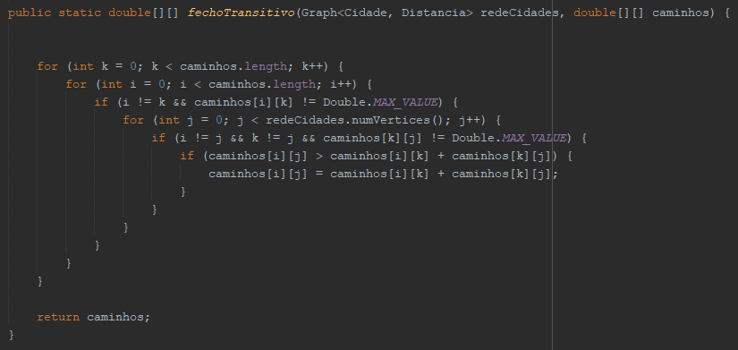
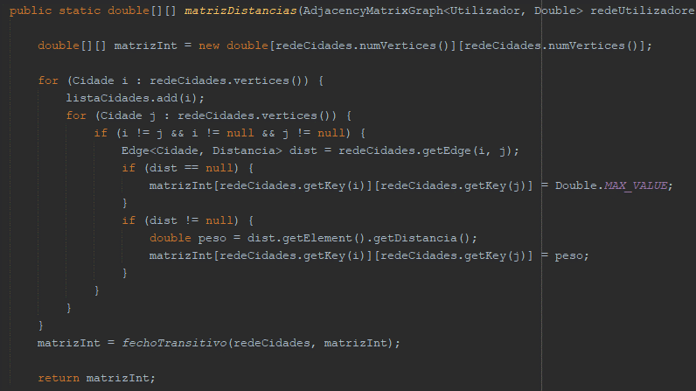
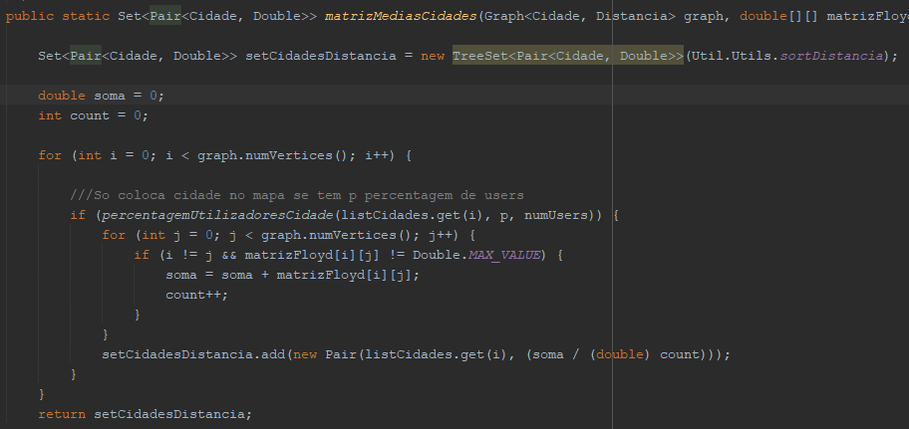
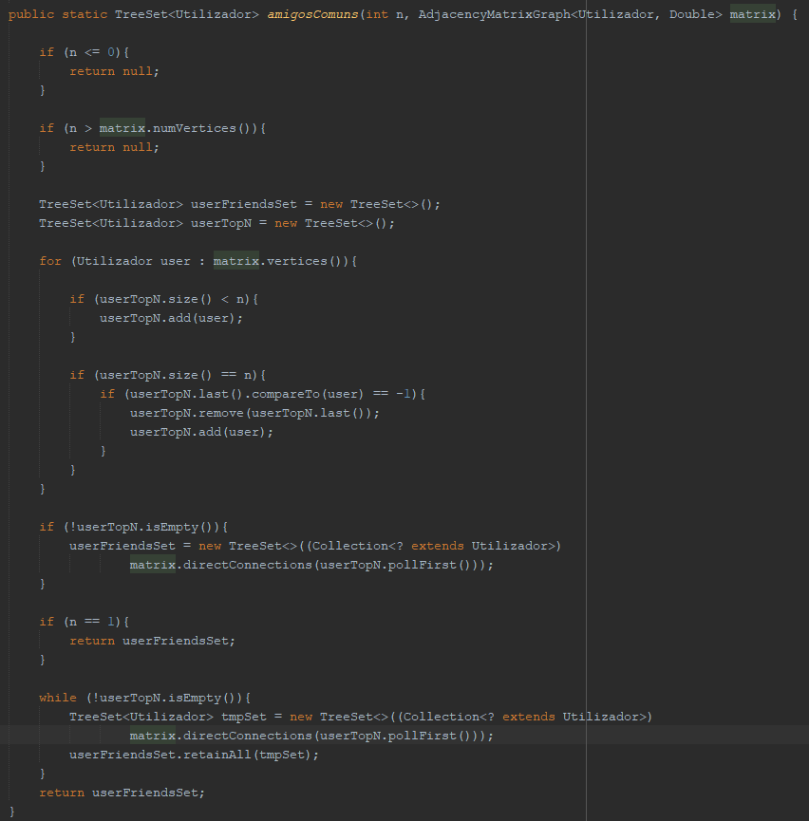
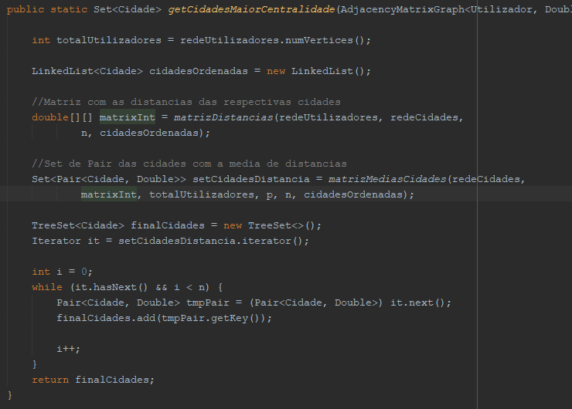
 |  |  |  |  |  |  | O(1) | O(1)
O(1) |  | O(1)
O(1) |  |  |  | O(V) |  |  | O(V) | O(1)
 |  | O(1) |  | O(V) |  |  | O(1) | O(1)
 |  |  |  | O(1) |  |  | O(V)
O(1) |  |  |  | O(V) |  |  | O(1) | O(V)
O(1) |  | O(1) |  | O(1) |  |  | O(1)
 |  |  |  | O(1) |  |  | O(1)
 |  |  |  | O(1) |  |  | O(1) | O(1)
O(1) |  |  |  |  |  |  |  | O(V)
O(1) |  | O(1) |  |  |  |  | O(1) | O(1)
 |  |  |  |  |  |  | O(1) | O(1)
O(N) |  |  |  |  |  |  | O(1) | O(1)
 |  | O(1)
O(1) |  | O(1)
O(1) |  |  |  |  |  |  |  | O(1)
 |  | O(1) |  | O(1)
 |  | O(N) |  |  |  |  | O(1) | O(1)
O(1) |  | O(1) |  | O(V^3)
O(1) |  | O(1) |  |  |  |  | O(1) | O(V^2)
O(1) |  |  |  |  |  |  | O(V^2)
O(1) |  | O(N)

 |  | O(1)

 |  | O(N)
O(1)
O(1)

O(1)
O(1)

O(N)
O(1)

O(1)

O(1)

O(N)

O(1)

O(1)

O(1)

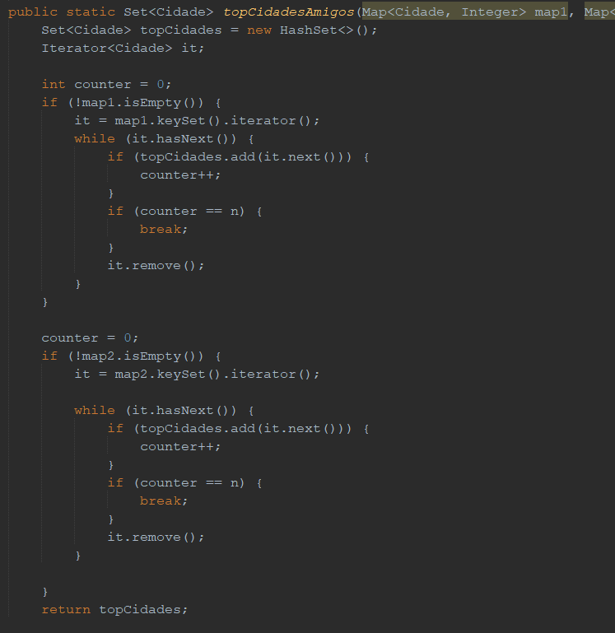

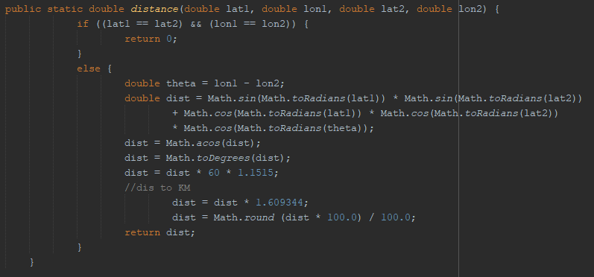
 |  |  |  |  | O(1)
 | O(1) |  | O(1) |  | O(1)
 | O(1) |  | O(N)
 |  |  | O(1) |  | O(1)
 |  |  |  |  | O(1)
 | O(1) |  |  |  | O(1)
 | O(1) |  | O(1) |  | O(N)

 |  |  |  |  | O(1)
 | O(1) |  | O(N) |  | O(1)
 | O(1)
 | O(1) |  |  |  | O(1)
 |  |  |  |  | O(1)
 | O(1)
 | O(1)
 | O(1)

 | O(1)
 |  |  |  |  | O(1)
 |  |  |  |  | O(1)
 |  |  |  |  | O(1)
 |  |  |  |  | O(1)
 |  |  |  |  | O(1)

 |  |  |  |  | O(1)

 |  |  |  |  | O(1)
 |  |  |  |  | O(N)
 |  |  |  |  | O(1)

 |  |  |  |  | O(1)
 |  |  |  |  | O(1)
 |  |  |  |  | O(1)

